Febrero
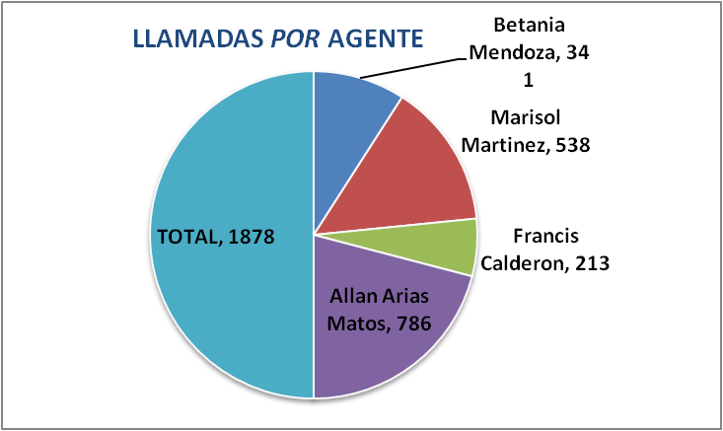

CONSULTAS POR GENERO
F | 1423
M | 455

TIPOS DE CONSULTAS
Sirla | 374
Inspección | 798
Otros | 358
DGT | 299
Empleo | 44
Salario | 5

